2 バッチアプリケーション
2 バッチアプリケーション |  |  |  |  |  |  |  |  |  |  |  |  |  |  |  |  | r

(1)エラー時の調査
 | バッチアプリケーションでエラーが発生した場合、サーバー側で以下の様なメッセージが出ています。
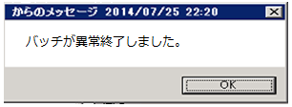

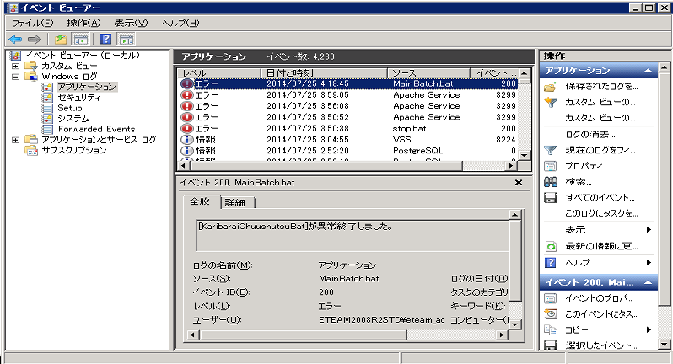
 | エラー情報はイベントログとして記録されています。

 | バッチスケジューラの設定方法は「OPEN21 Workflow インストールガイド」に記載されていますが、
 | 「バッチ異常終了」のタスクの「操作」タブは任意でカスタマイズしてください。
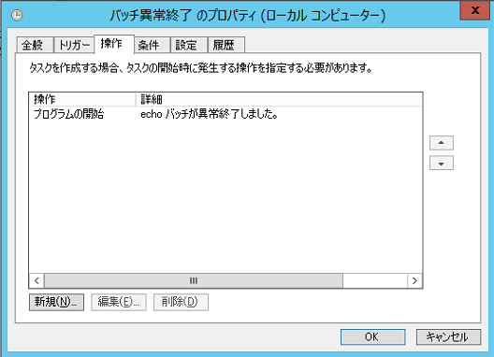

 | 自動実行運用を行う場合、サーバー管理者が異常を検知できる設定にすることが重要です。

 | バッチでエラーが出た場合、
 | c:\eteam\bat\logs フォルダの配下にログが出力されています。
 | それを元にエラーの原因を調査する必要があります。

(2)自動実行
 | 「インストールガイド」に記載した手順により、以下の運行となります。

 |  |  |  |  |  | 0 | 1 | 2 | 3 | 4 | 5 | 6 | 略 | 13 | 略 | 23
 |  |  |  |  |  | 時 | 時 | 時 | 時 | 時 | 時 | 時 |  | 時 |  | 時
 | WEBサービス稼働
 | バッチ自動実行
 |  | データバックアップ |  |  | 01:30～
 |  | 会計連携 |  |  | 02:00～
 |  | マスター取込 |  |  | 02:30～
 |  | 経費明細データ更新 |  |  | 02:40～
 |  | 過去データ削除 |  |  | 03:00～
 |  | バキューム |  |  | 03:30～
 |  | ログ削除 |  |  | 04:00～
 |  | 滞留メール配信 |  |  | 13:00～

 | 実行時間帯や、バッチの自動実行有無については、任意でカスタマイズしてください。

 | 個々のバッチの役割は以下のようになります。

 | ①データバックアップ
 |  | DBのフルバックアップを取得します。
 |  | バックアップファイルがc:\eteam\dbbackup フォルダに作成されます。
 |  | バックアップファイルは一定期間保管され、それを過ぎたものは削除されます。
 |  | 一定期間のデフォルト設定は「3日間」であり、変更可能です。
 |  | 設定を変更する場合、c:\eteam\bat\bin\backup.bat ファイルをテキストエディタで開き、
 |  | 「SAVE_DAYS」の値を編集・保存してください。

 | ②会計連携
 |  | 承認済会計伝票からOPEN21本体の仕訳データ作成やFBファイルの作成を行います。
 |  | 仕訳データはOPEN21本体で参照してください。
 |  | FBデータはサーバー上のファイルとして作成されます。
 |  | 「OPEN21 Workflow 操作マニュアル」「4.2 FBデータの作成」を参照してください。

 | ③マスター取込
 |  | OPEN21本体からマスターデータを取込みます。

 | ④経費明細データ更新
 |  | OPEN21本体から経費明細データを取込みます。

 | ⑤過去データ削除
 |  | 一定期間が過ぎてアクティブでない（有効期限外であったり、申請ならば承認済や否認済・取下済になっている）データ
 |  | を削除します。
 |  | 一定期間のデフォルト設定は「3000日間」であり、変更可能です。
 |  | 設定の変更方法は、「操作マニュアル」「「3.6 会社設定の変更」参照。
 |  | 削除対象データは以下のものです。
 |  | ・申請 ※完了(承認済/否認済/取下済)しており、一定期間が過ぎたもの
 |  | ・通知(通知一覧の参照) ※既読で、一定期間が過ぎたもの
 |  | ・インフォメーション ※掲示期間が終了しており、一定期間が過ぎたもの
 |  | ・ログ（event_log、batch_log、security_log） ※一定期間が過ぎたのもの
 |  |  | batch_logはバッチ連携結果メニューで確認するもの。他はデータアクセスメニューでのみ参照可能。
 |  | ・内部の採番テーブル ※一定期間が過ぎたもの(過去日付のものは基本的に使わなくなります)
 |  | ・マスター管理メニューの履歴 ※一定期間が過ぎたもの。最新のヴァージョンは必ず残ります。
 |  | ・簡易届のレイアウト ※すでに伝票と紐付かなくなったもので一定期間が過ぎたもの。最新のヴァージョンは必ず残ります。
 |  | ・経費明細 ※過去3年度より古いデータ

 | ⑥バキューム
 |  | DBの中身をクリーンな状態にします。

 | ⑦ログ削除
 |  | 一定期間が過ぎたサーバー内のログを削除します。
 |  | 一定期間のデフォルト設定は「60日間」であり、変更可能です。
 |  | 設定を変更する場合、c:\eteam\bat\bin\logDelete.bat ファイルをテキストエディタで開き、
 |  | 「SAVE_DAYS」の値を編集・保存してください。

 | ⑧滞留メール配信
 |  | 固定の時刻に承認待ち伝票/未確認通知を抱えているユーザーに対して、メールを配信します。
 |  | メールを配信するには、メール配信が可能な設定にする必要があります。
 |  | 設定方法は「操作マニュアル」「「3.6 会社設定の変更」を参照してください。

(3)手動実行
 | (2)自動実行で記載した各種バッチを手動で実行することができます。
 | ①データバックアップ |  |  | c:\eteam\bat\bin\backup.bat を実行してください。（管理者権限で実行する）
 | ②会計連携 |  |  | WEB画面上から「データ連携」画面を使用してください。「操作マニュアル」参照。
 | ③マスター取込 |  |  | WEB画面上から「データ連携」画面を使用してください。「操作マニュアル」参照。
 | ④経費明細データ更新 |  |  | WEB画面上から「経費明細データ更新」画面を使用してください。「操作マニュアル」参照。
 | ⑤過去データ削除 |  |  | WEB画面上から「データ連携」画面を使用してください。「操作マニュアル」参照。
 | ⑥バキューム |  |  | c:\eteam\bat\bin\vacuum.bat を実行してください。（管理者権限で実行する）
 | ⑦ログ削除 |  |  | c:\eteam\bat\bin\logDelete.bat を実行してください。（管理者権限で実行する）
 | ⑧滞留メール配信 |  |  | WEB画面上から「データ連携」画面を使用してください。「操作マニュアル」参照。

(4)実行結果の確認
 | 「(1)エラー時の調査」で記載した方法でエラーがあがってこなければ、正常に終了しています。
 | WEB画面上からもバッチの実行結果を確認することができます。
 | 「システム管理」の権限を持つ業務ロールでログインして、「バッチ結果確認」画面を開いてください。

3 テナントの管理
3 テナントの管理 |  |  |  |  |  |  |  | r

(1)テナントを増やす場合

 | ※ 作業を開始する前に
 | ・ | 作業中はWEBサービスが停止する旨を周知してください。
 | ・ | バッチの自動実行運用を行っている場合は、作業とバッチの実行時間が重ならないように注意してください。

 | ・ | テナントのIDを以下のルールに従い、決定します。
 |  | ①半角小文字のアルファベット(a,b,,,z)と半角数字(0,1,,,9)の組み合わせで1～10文字とする。
 |  | ②先頭文字は半角小文字アルファベットのみする。
 |  | ③予約語は禁止する。
 |  |  |  | main, postgres, information, static, appl, public
 |  | （テナントID例）
 |  |  | a、abc、abc123

 |  | テナントID名でスキーマを作成し、テナント単位でマスターデータやトランザクションデータを管理します。
 |  | また、URLもテナントID別に変わり、WEB画面から参照するデータはテナント別に分離されます。

 |  | 会社 |  |  | テナントID | トップURL | スキーマ
 |  | A社 |  |  | a | http(s)://hostname/eteam/a/appl/ | a
 |  | B社 |  |  | b | http(s)://hostname/eteam/b/appl/ | b

WEBサーバー
DBサーバー

A スキーマ

A社社員
http(s)://hostname/eteam/a/*
諸届
WEBサービス

B スキーマ

http(s)://hostname/eteam/b/*
B社社員

 | ・c:\eteam\work\create_schema.batを管理者として実行してください。
 | ・スキーマ名の入力を求められるので作成するテナントのIDを入力し、Enterキーを押してください。

 | ・ | "Y"を入力し、Enterキーを押してください。


 | ・ | C:\eteam\work\stop.batを管理者として実行し、WEBサービスを停止させてください。
 | ・ | C:\Apache24\conf\extra\httpd-proxy.confを編集してください。
 |  | 例：テナントID「a」とテナントID「b」の2テナントを開設する場合
 |  | <Location /eteam/a/appl>
 |  | ProxyPass ajp://localhost:8009/eteam/main/appl
 |  | RequestHeader append schemaName a
 |  | ProxyPassReverseCookiePath /eteam/main /eteam/a
「a」「b」部分がテナントIDです。
デフォルトで「sample」となっていますので、
書き換えてください。
 |  | </Location>
 |  | <Location /eteam/b/appl>
 |  | ProxyPass ajp://localhost:8009/eteam/main/appl
 |  | RequestHeader append schemaName b
 |  | ProxyPassReverseCookiePath /eteam/main /eteam/b
 |  | </Location>

「a」「b」部分がテナントIDです。
テナントIDを改行して記載してください。
デフォルトで「sample」となっていますので、
書き換えてください。
 | ・ | C:\eteam\bat\bin\tenant_list.txtを開き、増やしたいテナントのIDを追記してください。
 |  | 例：テナントID「a」とテナントID「b」の2テナントを開設する場合
 |  | a
 |  | b

「a」「b」部分がテナントIDです。
テナント別にe文書番号の作成コード(50～99)
を指定してください。
指定がないテナントについてはデフォルト「50」
のままです。
 | ・ | (SIAS、e文書利用時のみ)C:\eteam\def\ebunshoSakuseiCd.iniを開き、増やしたいテナントのIDを追記してください。
 |  | [WorkflowEbunshoCode]
 |  | a=51
 |  | b=52

 | ・ | 「OPEN21 Workflow チューニングガイド」を参照して、各種パラメータを調整してください。

 | ・ | C:\eteam\work\start.batを管理者として実行し、WEBサービスを開始してください。

(2)テナントを減らす場合

 | ※ 作業を開始する前に
 | ・ | 作業中はWEBサービスが停止する旨を周知してください。
 | ・ | バッチの自動実行運用を行っている場合は、作業とバッチの実行時間が重ならないように注意してください。

 | ・ | c:\eteam\work\delete_schema.batを管理者として実行してください。スキーマ名の入力を求められるので
 |  | 削除するテナントのIDを入力し、Enterキーを押してください。("sample"は入力例です。)


 | ・"Y"を入力し、Enterキーを押してください。


 | ・c:\eteam\work\stop.batを管理者として実行し、WEBサービスを停止させてください。

削除するテナントIDが記述されている<Location /eteam/●●●/appl> から</Location>までの記述を削除してください
 | ・c:\Apache24\conf\extra\httpd-proxy.confを開き、以下の記述を削除してください。
 |  | <Location /eteam/●●●/appl>
 |  | ProxyPass ajp://localhost:8009/eteam/main/appl
 |  | RequestHeader append schemaName ●●●
 |  | ProxyPassReverseCookiePath /eteam/main /eteam/●●●
 |  | </Location>

 | ・ | c:\eteam\bat\bin\tenant_list.txtを開き、削除するテナントのIDを削除してください。

 | ・ | (SIAS、e文書利用時のみ)C:\eteam\def\ebunshoSakuseiCd.iniを開き、削除するテナントのIDを削除してください。

 | ・ | 「OPEN21 Workflow チューニングガイド」を参照して、各種パラメータを調整してください。

 | ・ | c:\eteam\work\start.batを管理者として実行し、WEBサービスを開始してください。

4 バックアップ
4 バックアップ |  |  | r

(1)テナント別のバックアップ作成/復元/削除
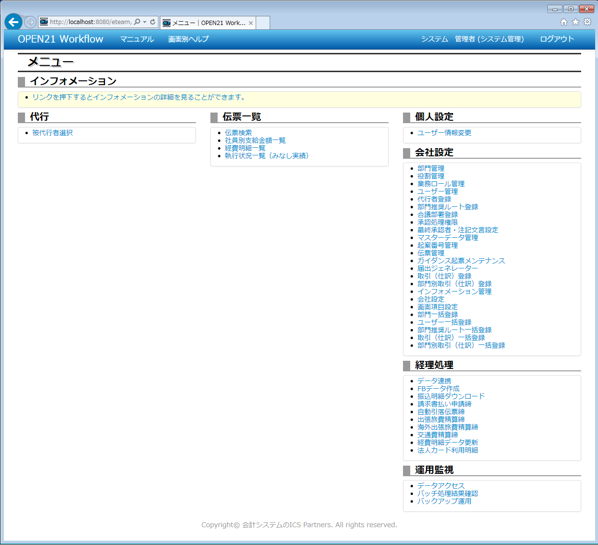

①メニュー画面で「バックアップ運用」リンクを
クリックしてください。

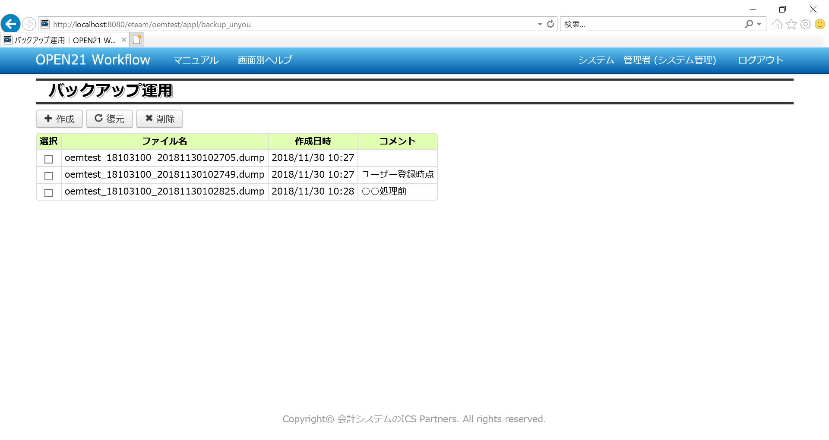
③復元したいバックアップファイルにチェックを付けて「復元」ボタンを押すと、
チェックしたファイルの内容でデータベースを復元します。
(※復元中は、同テナントへのアクセスが制限されます。)

④削除したいバックアップファイルにチェックを付けて
「削除」ボタンを押すと、
バックアップファイルが削除されます。

②現在保存されている自テナントのバックアップファイルが一覧表示されます。

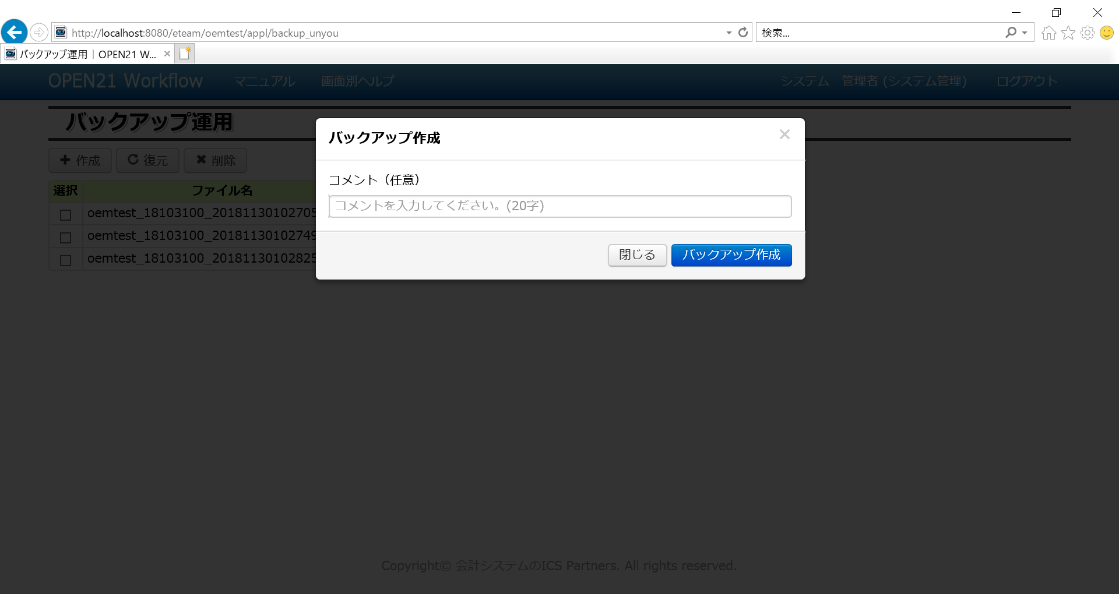
⑤「作成」ボタンを押すと、コメント入力後、
現在データのバックアップファイルを作成します。

⑥任意でコメントを入力してください。

⑦「バックアップ作成」ボタンを押してください。
操作を取りやめる場合は「閉じる」ボタンを押してください。

(2)DB全体のバックアップ作成/復元
 | 「インストールガイド」「6 バッチスケジューラ登録」で「データバックアップ」のタスクを登録している場合、
 | 自動的にDBのバックアップが作成されます。

 | また、c:\eteam\bat\bin\backup.bat を管理者として実行することで、
 | 手動でDBのバックアップを作成することができます。

 | 以下の手順でDB全体の復元が可能です。
 | ・事前にDBへの接続（pgAdmin Ⅲの起動等）が行われていないことを確認してください。
 | ・復元対象のバックアップファイルをコピーしてください。
 |  | コピー元：c:\eteam\dbbackup\yyyymmddhhmmss_eteamDb.dump（yyyymmddhhmmssはタイムスタンプ）
 |  | コピー先：c:\eteam\tmp\eteamDB.dump（ファイル名からタイムスタンプを削除してください）
 | ・c:\eteam\work\stop.batを管理者として実行し、WEBサービスを停止してください。
 | ・c:\eteam\work\restore_db.batを管理者として実行してください。
 | ・"Y"を入力し、Enterキーを押してください。

 | ・データベース管理者権限のパスワードを入力し、Enterキーを押してください。

 |  | パスワードは「インストールガイド」で設定したPostgreSQLのパスワードです。
 | ・パスワード入力後、以下の状態でしばらくお待ち下さい。
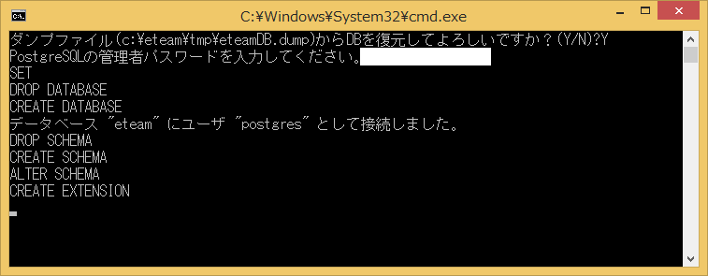

 | 上記バッチの終了後、以下の手順でWEBサービスを再起動してください。
 | ・c:\eteam\work\start.bat を管理者として実行してください。

補足
 | 上記の機能は、ある時点のデータをサーバー上のハードディスクに保存する機能であり、
 | ハードディスク障害に備えた機能ではありません。

6 e文書の設定
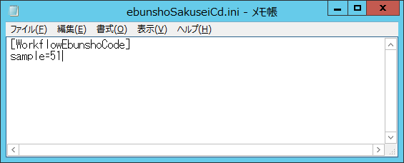
6 e文書の設定 |  |  | r

(1)e文書機能ON/OFFの設定
 | 以下の手順にてON/OFFを切り替えます。
 | ・会社設定画面で、e文書タブからe文書対象画面の設定値を「1」にしてください。
 |  | e文書対象とするかどうかは伝票種別単位で指定が可能です。
 |  | 伝票種別ごとにe文書として選択可能な書類種別を設定することも可能です。
 |  | ただしユーザー定義届書に限っては、全てのユーザー定義届書に同一の設定が適用されます。

(2)e文書の作成コードを変更する場合
 | 以下の手順にて変更します。
 | ・C:\eteam\def\ebunshoSakuseiCd.iniをテキストエディタで開いてください。
 | ・テナント名=作成コードの形式で行を追加してください。
 |  | 該当行のないテナントについては、作成コード=50とします。

8 ユーザー定義届出定義のエクスポート インポート
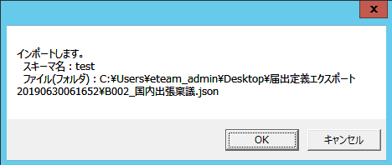
8 ユーザー定義届出定義のエクスポート/インポート |  | r

 | 届出ジェネレータで作成済の伝票定義をエクスポートします。
 | テスト環境で作成した届出を、本番環境に移行する場面での使用を想定しています。
 | 伝票管理での設定内容は対象外のため、インポート後に画面から設定してください。

(1)エクスポート
 | 以下の手順にて届出定義のエクスポートを行います。
 | ・C:\eteam\work\KaniTodokeExport.batを管理者として実行してください。
 | ・対象のテナントIDを入力し、Enterキーを押してください。("test"は入力例)

 | ・対象の伝票区分を入力し、Enterキーを押してください。("B002"は入力例)

 | ・"Y"を入力し、Enterキーを押してください。

 | ・C:\eteam\tmp配下にフォルダと定義ファイルが作成されます。

(2)インポート
 | 以下の手順にて届出定義のインポートを行います。
 | ・C:\eteam\work\KaniTodokeImport.batを管理者として実行してください。
 | ・対象のテナントIDを入力し、OKボタンを押してください。("test"は入力例)
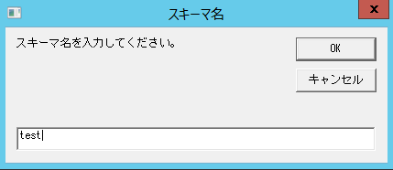

 | ・インポート単位を入力してOKボタンを押してください。("1"はファイル単位の例)
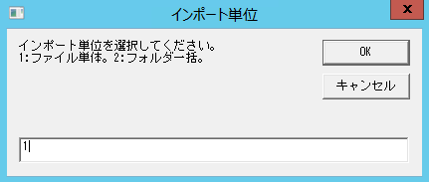

 | ・ファイル単位であればファイル、フォルダ単位であればフォルダを選択してください。
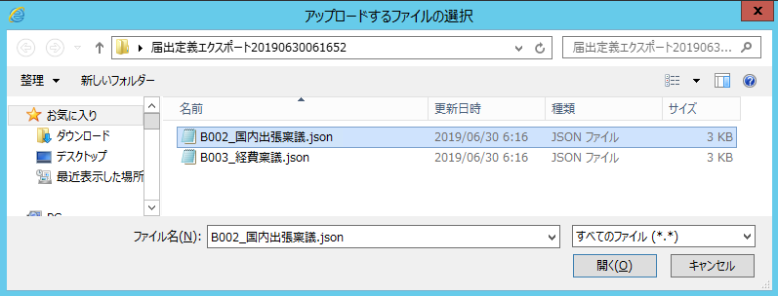

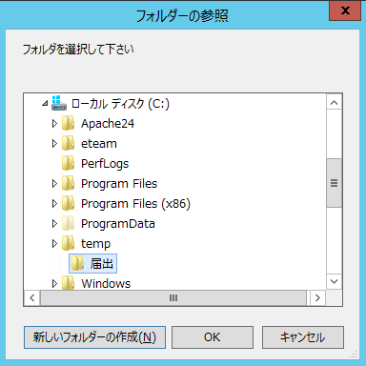

 | ・OKボタンを押してください。

